Planilha5
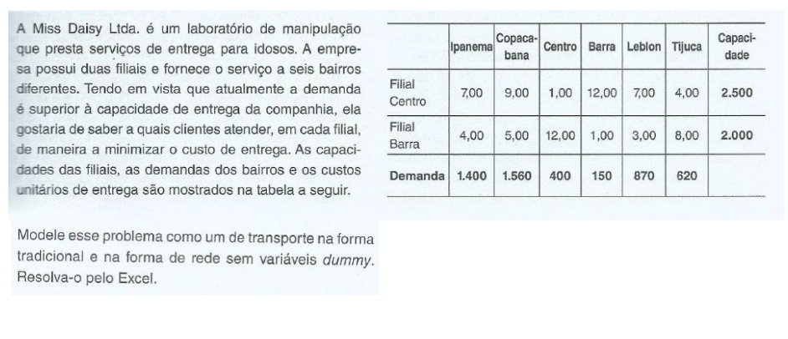
 | centro | barra
ipanema | 7 | 4 |  |  |  |  | somaProduto
copacabana | 9 | 5 |  |  |  |  | 30950
centro | 1 | 12
barra | 12 | 1
leblon | 7 | 3
tijuca | 4 | 8

 | centro | barra
ipanema | 70 | 1330 | 1400 | = | 1400 | 0
copacabana | 1560 | 0 | 1560 | = | 1560 | 0
centro | 0 | 0 | 0 | = | 400 | 0
barra | 0 | 50 | 50 | = | 150 | 0
leblon | 870 | 0 | 870 | = | 870 | 0
tijuca | 0 | 620 | 620 | = | 620 | 0
 | 2500 | 2000
 | = | =
 | 2500 | 2000
 |  | forma de rede

Planilha9
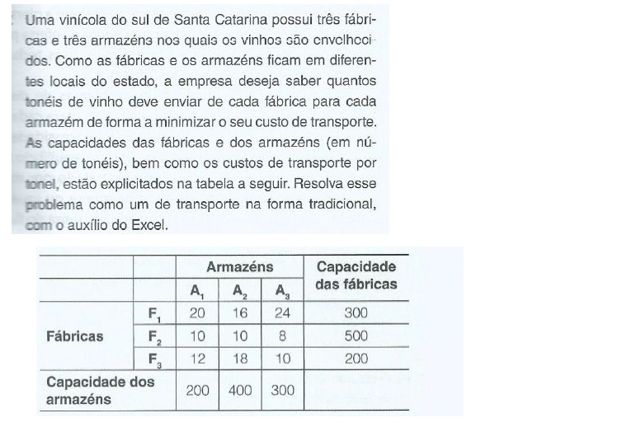
 | a1 | a2 | a3 | dummy
f1 | 20 | 16 | 24 | 0
f2 | 10 | 10 | 8 | 0 |  |  | somaproduto
f3 | 12 | 18 | 10 | 0 |  |  | 10000

 | a1 | a2 | a3 | dummy
f1 | 0 | 200 | 0 | 100 | 300 | = | 300
f2 | 200 | 200 | 100 | 0 | 500 | = | 500
f3 | 0 | 0 | 200 | 0 | 200 | = | 200
 | 200 | 400 | 300 | 100
 | = | = | = | =
 | 200 | 400 | 300 | 100

Planilha10
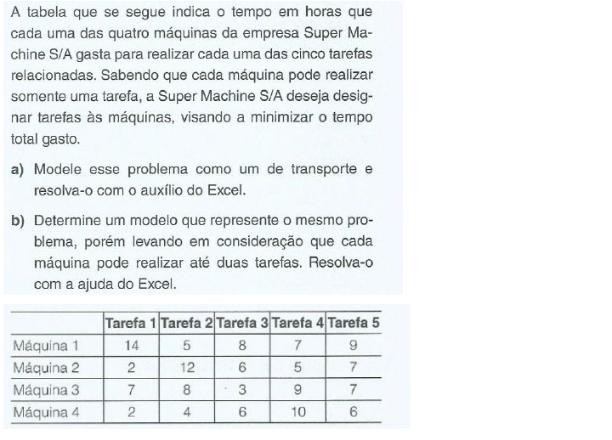
 | tarefa 1 | tarefa 2 | tarefa 3 | tarefa 4 | tarefa 5
máquina 1 | 14 | 5 | 8 | 7 | 9
máquina 2 | 2 | 12 | 6 | 5 | 7 |  |  |  | somaProduto
máquina 3 | 7 | 8 | 3 | 9 | 7 |  |  |  | 1014
máquina 4 | 2 | 4 | 6 | 10 | 6
dummy | 999 | 999 | 999 | 999 | 999

 | tarefa 1 | tarefa 2 | tarefa 3 | tarefa 4 | tarefa 5
máquina 1 | 0 | 1 | 0 | 0 | 0 | 1 | = | 1 |  | obs: o dummy é 999 pois é a tarefa que ficará para depois
máquina 2 | 0 | 0 | 0 | 1 | 0 | 1 | = | 1
máquina 3 | 0 | 0 | 1 | 0 | 0 | 1 | = | 1
máquina 4 | 1 | 0 | 0 | 0 | 0 | 1 | = | 1
dummy | 0 | 0 | 0 | 0 | 1 | 1 | = | 1
 | 1 | 1 | 1 | 1 | 1
 | = | = | = | = | =
 | 1 | 1 | 1 | 1 | 1

 |  |  | Resposta letra 'a'

Planilha12
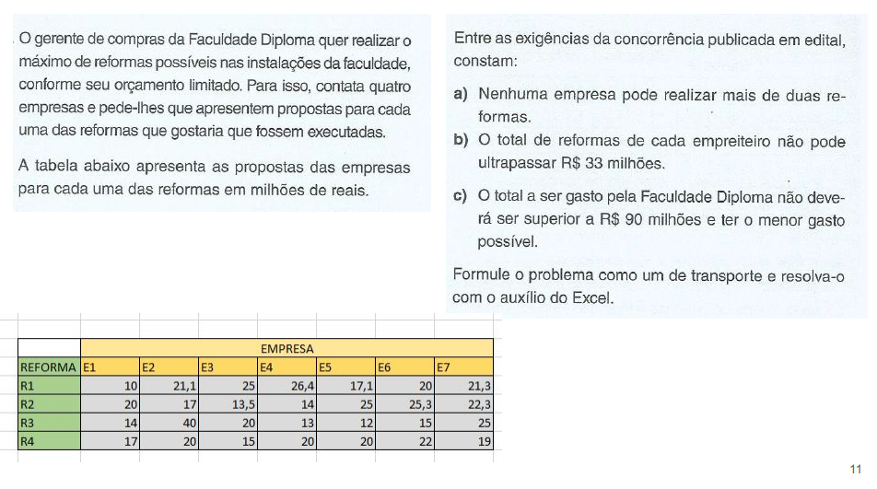
 | e1 | e2 | e3 | e4 | e5 | e6 | e7
r1 | 10 | 21.1 | 25 | 26.4 | 17.1 | 20 | 21.3
r2 | 20 | 17 | 13.5 | 14 | 25 | 25.3 | 22.3
r3 | 14 | 40 | 20 | 13 | 12 | 15 | 25 |  | somaProduto
r4 | 17 | 20 | 15 | 20 | 20 | 22 | 19 |  | 50.5

 |  |  | empresas
reformas | e1 | e2 | e3 | e4 | e5 | e6 | e7
r1 | 1 | 0 | 0 | 0 | 0 | 0 | 0 | 1 | = | 1
r2 | 0 | 0 | 1 | 0 | 0 | 0 | 0 | 1 | = | 1
r3 | 0 | 0 | 0 | 0 | 1 | 0 | 0 | 1 | = | 1
r4 | 0 | 0 | 1 | 0 | 0 | 0 | 0 | 1 | = | 1
 | 1 | 0 | 2 | 0 | 1 | 0 | 0
 | <= | <= | <= | <= | <= | <= | <=
 | 2 | 2 | 2 | 2 | 2 | 2 | 2
 | total_preço_reporma_por_empresa
 | 10 | 0 | 28.5 | 0 | 12 | 0 | 0
 | <= | <= | <= | <= | <= | <= | <=
 | 33 | 33 | 33 | 33 | 33 | 33 | 33

Planilha13
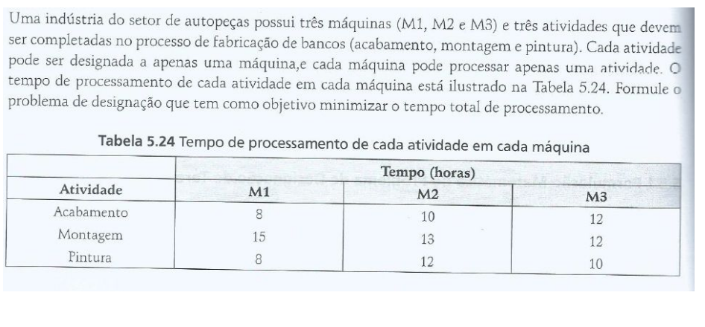
 | m1 | m2 | m3
acabamento | 8 | 10 | 12 |  |  | somaproduto
montagem | 15 | 13 | 12 |  |  | 30
pintura | 8 | 12 | 10

 | m1 | m2 | m3
acabamento | 0 | 1 | 0 | 1 | = | 1
montagem | 0 | 0 | 1 | 1 | = | 1
pintura | 1 | 0 | 0 | 1 | = | 1
 | 1 | 1 | 1
 | = | = | =
 | 1 | 1 | 1

Planilha14
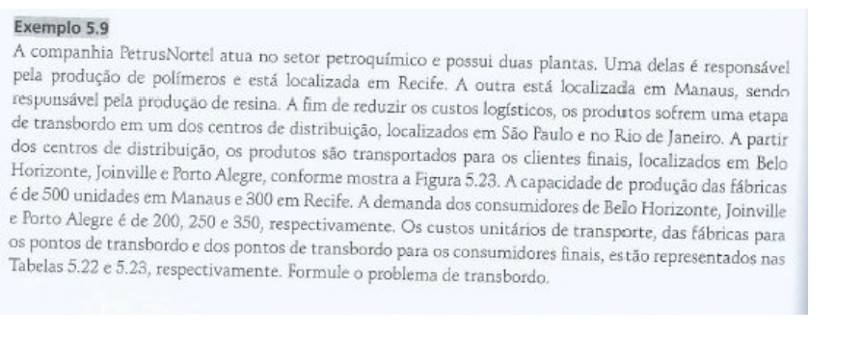
 | manaus | recife | são paulo | rio de janeiro
são Paulo | 8 | 7 | 0 | 999
Rio de janeiro | 10 | 6 | 999 | 0
Belo horizonte | 999 | 999 | 2 | 1 |  | somaProduto
Joinville | 999 | 999 | 3 | 4 |  | 8250
Porto Alegre | 999 | 999 | 4 | 5

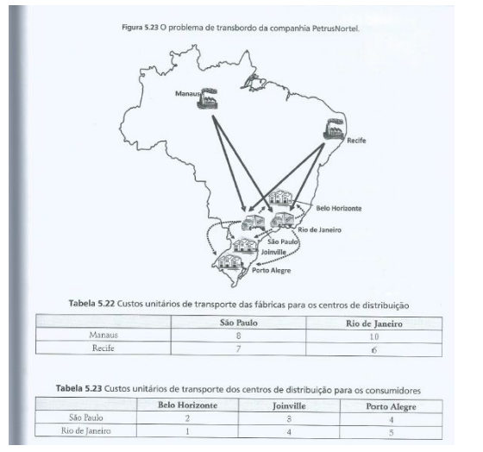
 | manaus | recife | são paulo | rio de janeiro
são Paulo | 500 | 0 | 300 | 0 | 800 | = | 800
Rio de janeiro | 0 | 300 | 0 | 500 | 800 | = | 800
Belo horizonte | 0 | 0 | 0 | 200 | 200 | = | 200
Joinville | 0 | 0 | 150 | 100 | 250 | = | 250
Porto Alegre | 0 | 0 | 350 | 0 | 350 | = | 350
 | 500 | 300 | 800 | 800
 | = | = | = | =
 | 500 | 300 | 800 | 800

Planilha15
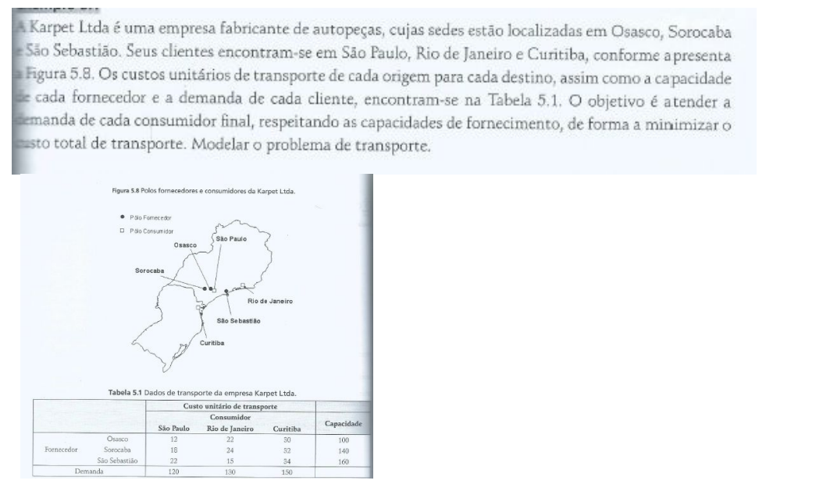
 |  | Consumidores
 |  | São Paulo | Rio de janeiro | Curitiba
fornecedores | Osasco | 12 | 22 | 30
 | Sorocaba | 18 | 24 | 32 |  |  | somaproduto
 | São sebastião | 22 | 15 | 34 |  |  | 8370

 |  | Consumidores
 |  | São Paulo | Rio de janeiro | Curitiba
fornecedores | Osasco | 100 | 0 | 0 | 100 | = | 100
 | Sorocaba | 20 | 0 | 120 | 140 | = | 140
 | São sebastião | 0 | 130 | 30 | 160 | = | 160
 |  | 120 | 130 | 150
 |  | = | = | =
 |  | 120 | 130 | 150

Planilha16
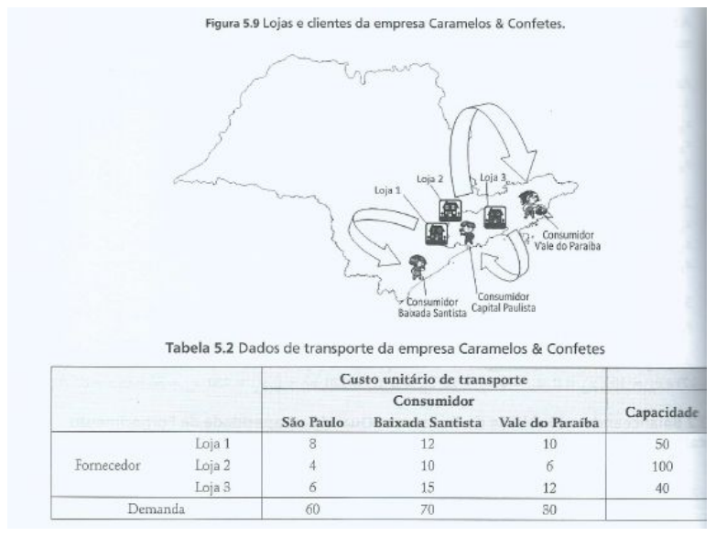
 | são paulo | Baixada santista | Vale do paraíba | dummy
l1 | 8 | 12 | 10 | 0
l2 | 4 | 10 | 6 | 0 |  | somaProduto
l3 | 6 | 15 | 12 | 0 |  | 1240

 | são paulo | Baixada santista | Vale do paraíba | dummy
l1 | 0 | 50 | 0 | 0 | 50 | = | 50
l2 | 50 | 20 | 30 | 0 | 100 | = | 100
l3 | 10 | 0 | 0 | 30 | 40 | = | 40
 | 60 | 70 | 30 | 30
 | = | = | = | =
 | 60 | 70 | 30 | 30

Planilha17
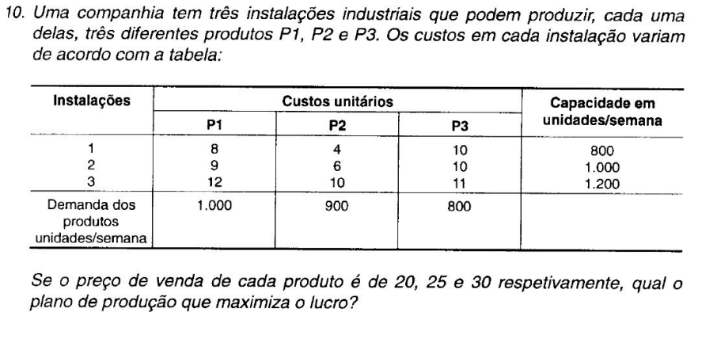
 | p1 | p2 | p3 | dummy
instalação 1 | 8 | 4 | 10 | 20 |  |  | somaProduto
instalação 2 | 9 | 6 | 10 | 25 |  |  | 35000
instalação 3 | 12 | 10 | 11 | 30

 | p1 | p2 | p3 | dummy
instalação 1 | 0 | 0 | 800 | 0 | 800 | = | 800
instalação 2 | 1000 | 0 | 0 | 0 | 1000 | = | 1000
instalação 3 | 0 | 900 | 0 | 300 | 1200 | = | 1200
 | 1000 | 900 | 800 | 300 |  | capacidade
 | = | = | = | =
demanda | 1000 | 900 | 800 | 300

Planilha19
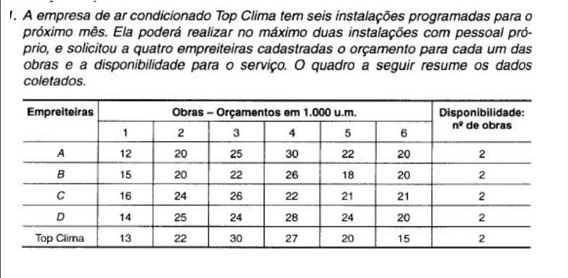
 | obra 1 | obra 2 | obra 3 | obra 4 | obra 5 | obra 6
empreiteira A | 12 | 20 | 25 | 30 | 22 | 20
empreiteira B | 15 | 20 | 22 | 26 | 18 | 20
empreiteira C | 16 | 24 | 26 | 22 | 21 | 21 |  | somaProduto
empreiteira D | 14 | 25 | 24 | 28 | 24 | 20 |  | 109
Top Clima | 13 | 22 | 30 | 27 | 20 | 15

 | obra 1 | obra 2 | obra 3 | obra 4 | obra 5 | obra 6
empreiteira A | 1 | 1 | 0 | 0 | 0 | 0 | 2 | <= | 2
empreiteira B | 0 | 0 | 1 | 0 | 1 | 0 | 2 | <= | 2
empreiteira C | 0 | 0 | 0 | 1 | 0 | 0 | 1 | <= | 2
empreiteira D | 0 | 0 | 0 | 0 | 0 | 0 | 0 | <= | 2
Top Clima | 0 | 0 | 0 | 0 | 0 | 1 | 1 | <= | 2
 | 1 | 1 | 1 | 1 | 1 | 1
 | = | = | = | = | = | =
 | 1 | 1 | 1 | 1 | 1 | 1

